投保规则
投保要素 | 字段 | 规则 | 说明 | 保险计划原型
保险计划 | 最小投保人年龄 |  |  | 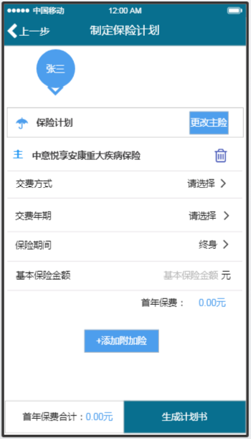
 | 最大投保人年龄
 | 最小被保人年龄 | 28天
 | 最大被保人年龄 | 65周岁
 | 保费/保额 | 以10000元的整数倍递增
 | 最低保额 | 50000元，超出部分须为10000元的整数倍
 | 最高保额 | 投保年龄（周岁） | 本险种投保最高限额
 |  | 0-40 | 50万元（北上广深）
 |  |  | 30万元（北上广深以外其他地区）
 |  | 41-45 | 20万元
 |  | 46-50 | 15万元
 | 最低投保保险金额要求 | 51-55 | 5万元
 | 最高保费
 | 交费频次 |  | 无默认值
 | 交费年期 |  | 无默认值
 | 保险期间
 | 职业要求 | 五类（含五类）以上职业不能投保本险种 | 计划书不校验
 | 限制投保地区 |  | 计划书不校验
 | 投保人群 | 无限制
社保（含新农合） | 是否显示该字段 | N | Y--是 N--否
 | 是否有社保标记 | - | Y--有 N--无, 无默认值
自动申请续保 | 是否显示自动续保字段 | 主险不用显示，附加个人（综合）意外伤害需要显示 | Y--是 N--否
 | 是否自动续保标记 | - | Y--是 N--否 , 无默认值

